команды движений по коммитам
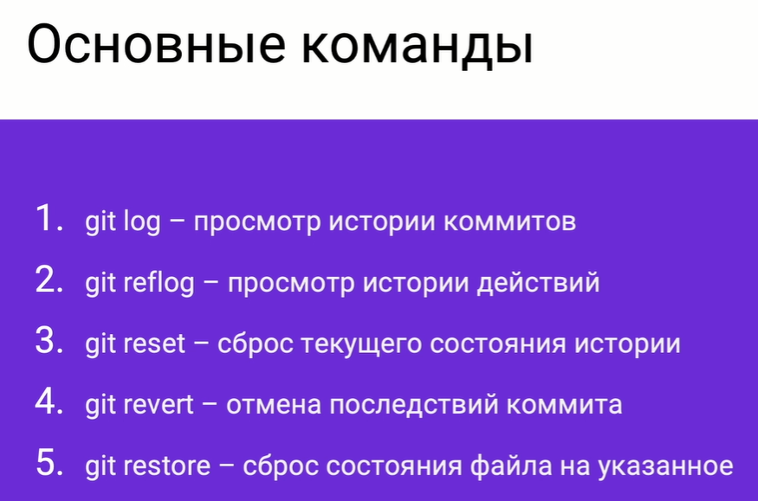

git log --onelie | вывести историю коммитов в одну строчку

